商品登録書
【商 品 登 録 書】

 | 区分 |  |  | 1 |  | 新規 |  |  |  |  |  |  |  |  |  |  |  |  |  |  |  |  | 提出者 |  |  | 松本 光 |  |  |  |  | 提出日 |  |  | 2016-05-05

 | JAN |  |  |  |  |  |  | メーカー名 |  |  |  |  | 商品名1 |  |  |  |  |  |  |  |  |  | 商品名2 |  |  |  |  |  |  |  | フレーバー |  | 容量 |  |  | 希望小売価格
 | 4901234297814 |  |  |  |  |  |  | ウテナ |  |  |  |  | プレサ |  |  |  |  |  |  |  |  |  | デイリーケアマスク パールエキス |  |  |  |  |  |  |  | - |  | 28回分 |  |  | ¥1,200

 | 商品画像 |  |  |  |  |  |  |  |  |  |  |  |  |  | 大分類CD |  |  |  | 大分類名 |  |  |  |  |  | 棚割CD |  |  | 棚割名 |  |  |  | 中分類CD |  |  | 中分類名
 | 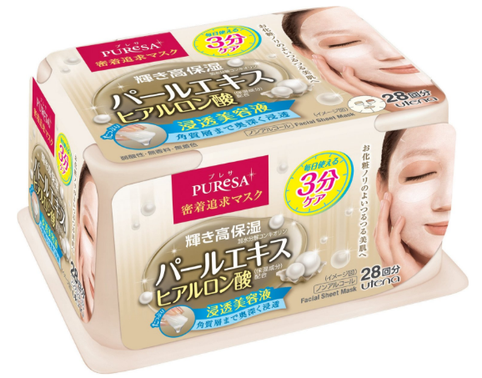 基本画像1枚 |  |  |  |  |  |  |  |  |  |  |  |  |  | 04 |  |  |  | 基礎化粧品 |  |  |  |  |  | 02 |  |  | マスク |  |  |  | 040201 |  |  | フェイスマスク・パック

 |  |  |  |  |  |  |  |  |  |  |  |  |  |  | 確定商品CD |  |  |  |  |  |  |  |  |  | 040201 |  |  |  |  |  |  | 0018

 |  |  |  |  |  |  |  |  |  |  |  |  |  |  | 催事CD |  |  |  | クーポンCD |  |  |  |  |  |  |  |  |  | TOPICS CD |  |  |  | 中分類ランキングCD
 |  |  |  |  |  |  |  |  |  |  |  |  |  |  | - |  |  |  | - |  |  |  |  |  |  |  |  |  | - |  |  |  | -

 |  |  |  |  |  |  |  |  |  |  |  |  |  |  | 商品特徴
 |  |  |  |  |  |  |  |  |  |  |  |  |  |  | パールエキス(保湿成分）＋ヒアルロン酸（保湿成分）配合。パールのようになめらかでつるんっとつやめく輝き美肌へ。 ●お肌にうるおいをあたえてキメを整え、お化粧ノリのよいお肌に整えます。 ●普段のスキンケアや朝のお化粧前など、毎日気軽にお使いいただけます。

 | 使用方法
 | 洗顔後、清潔なお肌にお使いください。 ①フラップ（ふたシール）のopen側からやさしく開け、マスクを１枚ずつ取り出してご使用ください。（使い始めに、フラップを勢いよく開けるとはがれてしまうことがありますのでご注意ください。） ②マスクを広げ、シートの目もと部分を外側にして折り返します。 ③顔の形に合わせてフィットさせ、最後に折り返りした部分を目元にあわせて密着させてください。（シートや液が目に入らないようにご注意ください。目に入った時は、直ちに洗い流してください。） ④3分ほどたったからマスクをはがし、お肌に残った液をよくなじませてください。そのあと乳液、クリームなどでお肌をととのえてください。

 | 追加テキスト

 | 購入可能DS |  |  |  |  |  |  |  |  |  | 購入可能EC |  |  |  |  |  |  |  |  |  | お勧めシーズン |  |  |  | 関連リンク商品JAN
 | 1001 | 1002 | 1003 | 1004 | 1005 | 1006 | 1007 | 1008 | 1009 | 1010 | 5001 | 5002 | 5003 | 5004 | 5005 | 5006 | 5007 | 5008 | 5009 | 5010 | SP | SM | A | W | 商品1 |  |  |  |  | 商品2 |  |  |  |  | 商品3
 | - | - | - | - | - | - | - | - | - | - | - | - | - | - | - | - | - | - | - | - | 1 | 1 | 1 | 1 | - |  |  |  |  | - |  |  |  |  | -

 | 写真1 |  | 写真2 |  | 写真3 |  | 写真4 |  |  | 登録日 |  |  |  |  |  |  |  |  | 掲載開始日 |  |  |  |  |  |  |  | 修正日 |  |  |  |  |  | 掲載終了日
 | 1 |  | - |  | - |  | - |  |  | 2016-05-05 |  |  |  |  |  |  |  |  | 即日 |  |  |  |  |  |  |  | - |  |  |  |  |  | -

